Luftfart 2016
Statistik 2017:8



 | Luftfart 2016
 | Civil aviation 2016

 | Publiceringsdatum: 2017-03-29

 | Kontaktperson:
 | Anette Myhr
 | tel: 010-414 42 17, e-post: anette.myhr@trafa.se

 | Transportstyrelsen (producent):
 | Håkan Brobeck
 | tel: 010-495 41 66, e-post: hakan.brobeck@transportstyrelsen.se

Flygplatskarta
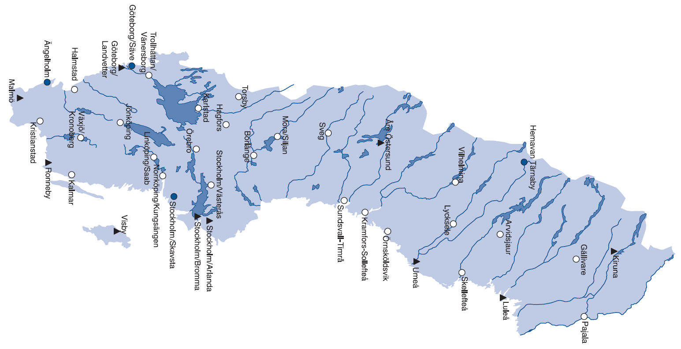
Flygplatser i Sverige där det under 2016 bedrevs linje- och/eller chartertrafik
Swedish airports with scheduled and/or charter traffic in 2016

